G.2A-2568
ภาพถ่ายและรูปตัดขวางลำน้ำสถานีสำรวจอุทกวิทยาน้ำแม่กก (G.2A)
บ้านกกโถ้ง ต.รอบเวียง อ.เมือง จ.เชียงราย ปี 2568
 |  |  |  |  |  |  |  |  |  |  |  | 2567 |  |  | 2568
 |  |  |  |  |  |  |  |  |  |  |  | สำรวจเมื่อ 23 ก.พ.2567 |  |  | สำรวจเมื่อ 27 ม.ค.2568
 |  |  |  |  |  |  |  |  |  |  |  | ระยะ | ระดับ | ผิวน้ำ | ระยะ | ระดับ | ผิวน้ำ
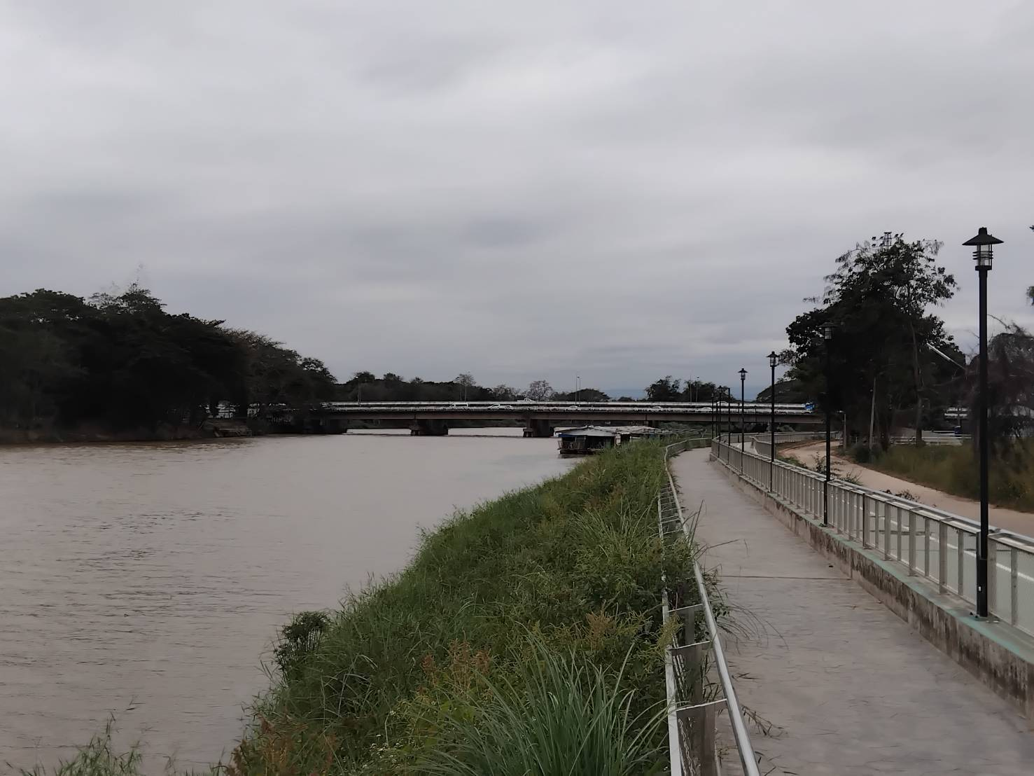
 |  |  |  |  |  |  |  |  |  |  |  | -50 | 396.450 | 391.680 | -50 | 393.898 | 389.430
 |  |  |  |  |  |  |  |  |  |  |  | -40 | 396.548 | 391.680 | -40 | 394.030 | 389.430
 |  |  |  |  |  |  |  |  |  |  |  | -30 | 396.678 | 391.680 | -30 | 394.233 | 389.430
 |  |  |  |  |  |  |  |  |  |  |  | -20 | 396.811 | 391.680 | -20 | 394.426 | 389.430
 |  |  |  |  |  |  |  |  |  |  |  | -10 | 396.966 | 391.680 | -10 | 394.704 | 389.430
 |  |  |  |  |  |  |  |  |  |  |  | 0 | 397.361 | 391.680 | 0 | 395.276 | 389.430
 |  |  |  |  |  |  |  |  |  |  |  | 0 | 395.882 | 391.680 | 0 | 393.796 | 389.430
 |  |  |  |  |  |  |  |  |  |  |  | 5 | 394.895 | 391.680 | 5 | 393.050 | 389.430
 |  |  |  |  |  |  |  |  |  |  |  | 10 | 394.023 | 391.680 | 10 | 392.080 | 389.430
 |  |  |  |  |  |  |  |  |  |  |  | 15 | 393.880 | 391.680 | 15 | 391.808 | 389.430
 |  |  |  |  |  |  |  |  |  |  |  | 20 | 394.188 | 391.680 | 20 | 392.100 | 389.430
 |  |  |  |  |  |  |  |  |  |  |  | 25 | 393.104 | 391.680 | 25 | 391.521 | 389.430
 |  |  |  |  |  |  |  |  |  |  |  | 30 | 392.725 | 391.680 | 30 | 391.208 | 389.430
 |  |  |  |  |  |  |  |  |  |  |  | 35 | 392.622 | 391.680 | 35 | 390.777 | 389.430
รูปตัดขวางลำน้ำน้ำแม่กกที่แนวสำรวจปริมาณน้ำ
 | รูปตัดปี2568 |  | ระดับน้ำขณะสำรวจ
-50 | 393.898 | 50 | 389.430
-40 | 394.030 | 55 | 389.430
-30 | 394.233 | 60 | 389.430
-20 | 394.426 | 65 | 389.430
-10 | 394.704 | 70 | 389.430
0 | 395.276 | 75 | 389.430
0 | 393.796 | 80
5 | 393.050 | 85
10 | 392.080 | 90
15 | 391.808 | 95
20 | 392.100 | 100
25 | 391.521 | 105 | 389.430
30 | 391.208 | 110 | 389.430
35 | 390.777 | 115 | 389.430
40 | 390.918 | 120 | 389.430
45 | 390.730 | 125 | 389.430
47 | 389.430 | 130 | 389.430
50 | 388.790 | 135 | 389.430
55 | 388.970 | 140 | 389.430
60 | 389.120 | 145 | 389.430
65 | 389.180 | 150 | 389.430
70 | 389.210 | 155 | 389.430
75 | 389.190 | 160 | 389.430
80 | 390.523 | 165 | 389.430
85 | 390.369 | 170 | 389.430
90 | 390.362 | 175 | 389.430
95 | 390.187 | 180 | 389.430
100 | 389.946 | 185 | 389.430
105 | 387.990 | 190 | 389.430
110 | 387.840 | 195
115 | 387.820 | 200
120 | 388.260
125 | 388.450
130 | 388.750
135 | 387.430
140 | 387.380
145 | 387.890
150 | 388.160
155 | 387.710
160 | 387.900
165 | 386.320
170 | 384.350
175 | 384.520
180 | 385.380
185 | 387.370
190 | 389.715
195 | 389.927
200 | 390.154
205 | 390.442
210 | 391.598
...
 |  |  |  |  |  |  |  |  |  |  |  | 40 | 392.450 | 391.680 | 40 | 390.918 | 389.430
 |  |  |  |  |  |  |  |  |  |  |  | 45 | 392.574 | 391.680 | 45 | 390.730 | 389.430
 |  |  |  |  |  |  |  |  |  |  |  | 47 | 391.680 | 391.680 | 47 | 389.430 | 389.430
 |  |  |  |  |  |  |  |  |  |  |  | 50 | 391.180 | 391.680 | 50 | 388.790 | 389.430
 |  |  |  |  |  |  |  |  |  |  |  | 55 | 391.130 | 391.680 | 55 | 388.970 | 389.430
 |  |  |  |  |  |  |  |  |  |  |  | 60 | 391.150 | 391.680 | 60 | 389.120 | 389.430
 |  |  |  |  |  |  |  |  |  |  |  | 65 | 391.060 | 391.680 | 65 | 389.180 | 389.430
 |  |  |  |  |  |  |  |  |  |  |  | 70 | 391.050 | 391.680 | 70 | 389.210 | 389.430
 |  |  |  |  |  |  |  |  |  |  |  | 75 | 391.825 | 391.680 | 75 | 389.190 | 389.430
 |  |  |  |  |  |  |  |  |  |  |  | 80 | 392.883 | 391.680 | 80 | 390.523 | 389.430
 |  |  |  |  |  |  |  |  |  |  |  | 85 | 392.858 |  | 85 | 390.369
 |  |  |  |  |  |  |  |  |  |  |  | 90 | 392.755 |  | 90 | 390.362
 |  |  |  |  |  |  |  |  |  |  |  | 95 | 392.591 |  | 95 | 390.187
 |  |  |  |  |  |  |  |  |  |  |  | 100 | 391.864 |  | 100 | 389.946
 |  |  |  |  |  |  |  |  |  |  |  | 105 | 390.110 |  | 105 | 387.990
 |  |  |  |  |  |  |  |  |  |  |  | 110 | 390.540 | 391.680 | 110 | 387.840 | 389.430
 |  |  |  |  |  |  |  |  |  |  |  | 115 | 390.620 | 391.680 | 115 | 387.820 | 389.430
 |  |  |  |  |  |  |  |  |  |  |  | 120 | 390.780 | 391.680 | 120 | 388.260 | 389.430
ระยะ | -50 | -40 | -30 | -20 | -10 | 0 | 0 | 5 | 10 | 15 | 20 | 125 | 390.830 | 391.680 | 125 | 388.450 | 389.430
ระดับ | 393.898 | 394.030 | 394.233 | 394.426 | 394.704 | 395.276 | 393.796 | 393.050 | 392.080 | 391.808 | 392.100 | 130 | 390.630 | 391.680 | 130 | 388.750 | 389.430
ระยะ | 25 | 30 | 35 | 40 | 45 | 47 | 50 | 55 | 60 | 65 | 70 | 135 | 389.680 | 391.680 | 135 | 387.430 | 389.430
ระดับ | 391.521 | 391.208 | 390.777 | 390.918 | 390.730 | 389.430 | 388.790 | 388.970 | 389.120 | 389.180 | 389.210 | 140 | 389.810 | 391.680 | 140 | 387.380 | 389.430
ระยะ | 75 | 80 | 85 | 90 | 95 | 100 | 105 | 110 | 115 | 120 | 125 | 145 | 389.980 | 391.680 | 145 | 387.890 | 389.430
ระดับ | 389.190 | 390.523 | 390.369 | 390.362 | 390.187 | 389.946 | 387.990 | 387.840 | 387.820 | 388.260 | 388.450 | 150 | 390.410 | 391.680 | 150 | 388.160 | 389.430
ระยะ | 130 | 135 | 140 | 145 | 150 | 155 | 160 | 165 | 170 | 175 | 180 | 155 | 389.880 | 391.680 | 155 | 387.710 | 389.430
ระดับ | 388.750 | 387.430 | 387.380 | 387.890 | 388.160 | 387.710 | 387.900 | 386.320 | 384.350 | 384.520 | 385.380 | 160 | 387.050 | 391.680 | 160 | 387.900 | 389.430
ระยะ | 185 | 190 | 195 | 200 | 205 | 210 | 215 | 220 | 220 | 230 | 240 | 165 | 387.000 | 391.680 | 165 | 386.320 | 389.430
ระดับ | 387.370 | 389.715 | 389.927 | 390.154 | 390.442 | 391.598 | 391.334 | 391.781 | 395.073 | 394.791 | 394.350 | 170 | 387.610 | 391.680 | 170 | 384.350 | 389.430
ระยะ | 250 | 260 | 270 |  |  |  |  |  |  |  |  | 175 | 387.510 | 391.680 | 175 | 384.520 | 389.430
ระดับ | 394.170 | 393.966 | 393.833 |  |  |  |  |  |  |  |  | 180 | 387.640 | 391.680 | 180 | 385.380 | 389.430
 |  |  |  |  |  |  |  |  |  |  |  | 185 | 389.080 | 391.680 | 185 | 387.370 | 389.430
 | BM. | 395.076 | ม.(ร.ท.ก.) |  | ตลิ่งฝั่งซ้าย | 395.276 | ม.(ร.ท.ก.) |  | ตลิ่งฝั่งขวา | 395.072 | ม.(ร.ท.ก.) | 190 | 391.712 | 391.680 | 190 | 389.715 | 389.430
 | ท้องน้ำ | 384.350 | ม.(ร.ท.ก.) |  | ศูนย์เสา | 388.000 | ม.(ร.ท.ก.) |  | สำรวจเมื่อ 27 ม.ค.2568 |  |  | 195 | 391.856 | 391.680 | 195 | 389.927 | 389.430
 |  |  |  |  |  |  |  |  |  |  |  | 200 | 392.114 | 391.680 | 200 | 390.154 | 389.430
 |  |  |  |  |  |  |  |  | ผู้สำรวจ นายสุภเดช เตชะสา |  |  | 205 | 392.456 | 391.680 | 205 | 390.442 | 389.430
 |  |  |  |  |  |  |  |  |  |  |  | 210 | 393.681 | 391.680 | 210 | 391.598 | 389.430
 |  |  |  |  |  |  |  |  |  |  |  | 215 | 393.754 | 391.680 | 215 | 391.334 | 389.430
 |  |  |  |  |  |  |  |  |  |  |  | 220 | 393.778 | 391.680 | 220 | 391.781 | 389.430
 |  |  |  | ตรวจสอบหมุดหลักฐานแล้ว |  |  |  |  |  |  |  | 220 | 397.161 | 391.680 | 220 | 395.073 | 389.430
 |  |  |  |  |  |  |  |  |  |  |  | 230 | 396.721 | 391.680 | 230 | 394.791 | 389.430
 |  |  |  |  |  |  |  |  |  |  |  | 240 | 396.582 | 391.680 | 240 | 394.350 | 389.430
 |  |  |  |  | เปลี่ยนรูปแล้ว |  |  |  |  |  |  | 250 | 396.403 | 391.680 | 250 | 394.170 | 389.430
 |  |  |  |  |  |  |  |  |  |  |  | 260 | 396.301 | 391.680 | 260 | 393.966 | 389.430
 |  |  |  |  |  |  |  |  |  |  |  | 270 | 396.182 | 391.680 | 270 | 393.833 | 389.430

